1456
采购单
采购方：梦创公司 |  |  |  |  | 供货方：上海汭珩包装科技有限公司
 |  |  |  |  | 上海市闵行区兴梅路485号1213室
 |  |  |  |  | Alice 13764005563
款号 | PO | 产品型号 | 参考图片 | 颜色 | 尺寸 | 订购数量 | 中包装量 | 实际订单数量
E1456AX | NS / 24 WN | 1457970 | 价格标签 |  | SR4-SILVER | 1.8*2.5cm | 685 |  | 675 | 有价格
E1456AX | NS / 24 WN | 1457971 |  |  | SR4-SILVER |  | 10 |  | 5 | 有价格
E1456AX | NS / 24 WN | 1457972 |  |  | SR4-SILVER |  | 10 |  | 5 | 有价格
E1456AX | NS / 24 WN | 1457973 |  |  | SR4-SILVER |  | 25 |  | 20 | 有价格
E1456AX | NS / 24 WN | 1457974 |  |  | SR4-SILVER |  | 25 |  | 20 | 有价格
E1456AX | NS / 24 WN | 1457975 |  |  | SR4-SILVER |  | 25 |  | 20 | 有价格
E1456AX | NS / 24 WN | 1457976 |  |  | SR4-SILVER |  | 40 |  | 35 | 有价格
E1456AX | NS / 24 WN | 1457977 |  |  | SR4-SILVER |  | 40 |  | 35 | 有价格
E1456AX | NS / 24 WN | 1457978 |  |  | SR4-SILVER |  | 30 |  | 25 | 有价格
E1456AX | NS / 24 WN | 1457979 |  |  | SR4-SILVER |  | 50 |  | 45 | 有价格
E1456AX | NS / 24 WN | 1457980 |  |  | SR4-SILVER |  | 20 |  | 15 | 有价格
E1456AX | NS / 24 WN | 1457981 |  |  | SR4-SILVER |  | 20 |  | 15 | 有价格
E1456AX | NS / 24 WN | 1457982 |  |  | SR4-SILVER |  | 30 |  | 25 | 有价格
E1456AX | NS / 24 WN | 1457983 |  |  | SR4-SILVER |  | 50 |  | 45 | 无价格
E1456AX | NS / 24 WN | 1457984 |  |  | SR4-SILVER |  | 10 |  | 5 | 无价格
E1456AX | NS / 24 WN | 1457985 |  |  | SR4-SILVER |  | 65 |  | 60 | 无价格
E1456AX | NS / 24 WN | 1457970 | 中包贴 | 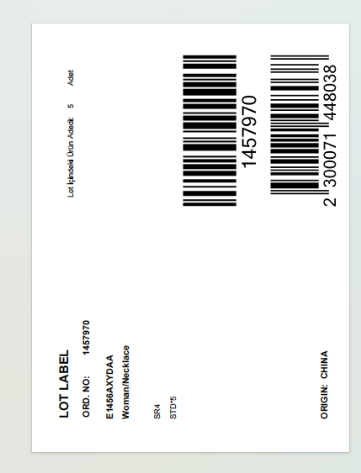 | SR4-SILVER | 10*13.5cm | 145 | 5 | 675
E1456AX | NS / 24 WN | 1457971 |  |  | SR4-SILVER |  | 3 | 5 | 5
E1456AX | NS / 24 WN | 1457972 |  |  | SR4-SILVER |  | 3 | 5 | 5
E1456AX | NS / 24 WN | 1457973 |  |  | SR4-SILVER |  | 6 | 5 | 20
E1456AX | NS / 24 WN | 1457974 |  |  | SR4-SILVER |  | 6 | 5 | 20
E1456AX | NS / 24 WN | 1457975 |  |  | SR4-SILVER |  | 6 | 5 | 20
E1456AX | NS / 24 WN | 1457976 |  |  | SR4-SILVER |  | 9 | 5 | 35
E1456AX | NS / 24 WN | 1457977 |  |  | SR4-SILVER |  | 9 | 5 | 35
E1456AX | NS / 24 WN | 1457978 |  |  | SR4-SILVER |  | 7 | 5 | 25
E1456AX | NS / 24 WN | 1457979 |  |  | SR4-SILVER |  | 11 | 5 | 45
E1456AX | NS / 24 WN | 1457980 |  |  | SR4-SILVER |  | 5 | 5 | 15
E1456AX | NS / 24 WN | 1457981 |  |  | SR4-SILVER |  | 5 | 5 | 15
E1456AX | NS / 24 WN | 1457982 |  |  | SR4-SILVER |  | 7 | 5 | 25
E1456AX | NS / 24 WN | 1457983 |  |  | SR4-SILVER |  | 11 | 5 | 45
E1456AX | NS / 24 WN | 1457984 |  |  | SR4-SILVER |  | 3 | 5 | 5
E1456AX | NS / 24 WN | 1457985 |  |  | SR4-SILVER |  | 14 | 5 | 60

